Sheet1
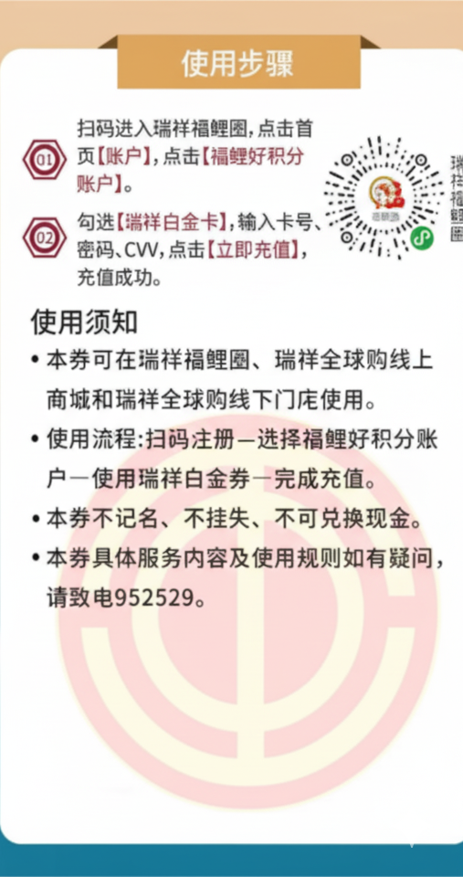
工作地 | 部门
/ | / | 姓名： | 张三 | 卡号： | 1234 | 密码： | 5678 | CVV： | 123 | 面额： | 100
/ | /
/ | /
/ | /
/ | /
/ | /
/ | /

